Initialer Prozess
Durchlaufzeit (m) | Fehler
15.977235292 | 0
12.982855874 | 0
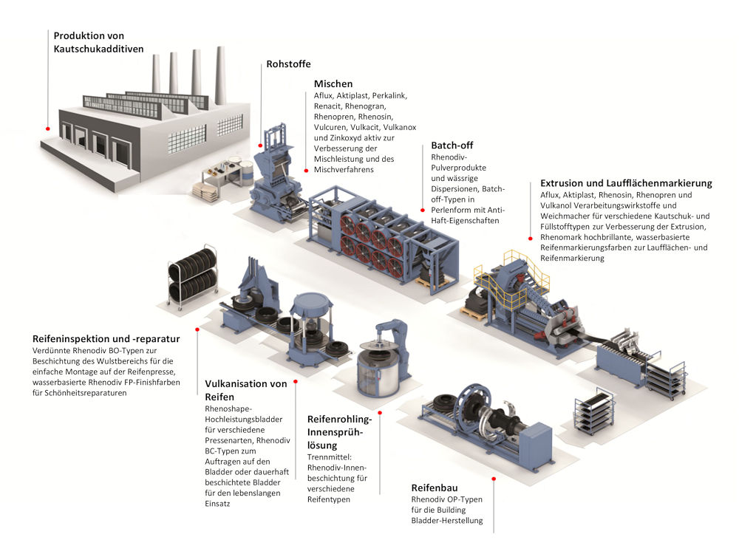
20.013345599 | 0
13.512200147 | 0
14.926015643 | 0
20.383277662 | 0
15.856899613 | 0
16.530538605 | 0
19.885712188 | 0
12.825520816 | 0
18.503315516 | 0
12.822830632 | 0
10.084709678 | 0
15.206396042 | 0
9.0385351417 | 0
18.929626312 | 0
17.751782722 | 0
12.565689363 | 0
12.678251607 | 0
22.620673931 | 0
10.5837104 | 0
14.329339284 | 0
9.8984284524 | 0
13.186905328 | 0
6.4934151281 | 0
22.235895139 | 0
10.845299324 | 0
15.387731004 | 0
15.593001994 | 0
11.161153932 | 0
15.175526677 | 0
17.083117552 | 0
17.579716854 | 0
12.016553274 | 0
16.398122946 | 0
12.749676249 | 0
13.070427255 | 0
16.35625865 | 0
6.0253253621 | 0
14.552798406 | 0
19.69078391 | 0
16.459031085 | 0
17.773936093 | 0
14.718892111 | 0
8.830723112 | 0
15.738398071 | 0
8.8925638003 | 0
15.692456533 | 0
17.579591259 | 0
20.715167417 | 0
16.118625084 | 0
6.2456167887 | 0
11.810977747 | 0
15.71014914 | 0
17.779088745 | 0
17.750558041 | 0
10.728352992 | 0
9.1786580823 | 0
14.582127572 | 0
16.454273971 | 0
15.307583492 | 0
18.751200038 | 0
14.837954637 | 0
19.596623615 | 0
20.264757813 | 0
15.002868562 | 0
19.169684639 | 1
8.9475386569 | 0
16.455835637 | 0
11.906199035 | 1
14.211214263 | 0
22.617666159 | 0
16.664806644 | 0
11.685370341 | 0
12.695781328 | 0
11.581789879 | 0
14.644183487 | 0
18.167158475 | 0
11.184730726 | 0
9.0989798876 | 0
10.497574043 | 0
10.910139612 | 0
17.928674069 | 0
6.4316309485 | 0
15.654727241 | 0
18.28782005 | 0
15.467713146 | 0
14.722835506 | 0
14.867030388 | 0
13.079137397 | 0
10.296965909 | 0
13.850103377 | 1
1.7640340846 | 0
10.057540636 | 0
14.388175205 | 0
18.39436329 | 0
13.83228227 | 0
14.900661024 | 0
16.739262561 | 0
19.829826456 | 0
21.190369428 | 0
11.137668967 | 0
16.090237942 | 0
14.017042645 | 0
12.545411228 | 0
13.377214122 | 0
21.087938558 | 0
14.128916669 | 0
20.278923534 | 0
17.342686315 | 0
13.916797755 | 0
17.420162045 | 0
13.893483927 | 0
16.501495704 | 0
9.7535605962 | 1
13.978720693 | 0
18.701976492 | 0
13.425565124 | 0
21.065034067 | 0
15.308309597 | 0
12.137370757 | 0
15.438722185 | 0
13.536721073 | 0
8.0247325452 | 0
6.0320788605 | 0
15.775051956 | 0
15.331360054 | 0
10.72036628 | 0
15.418543101 | 0
10.616222407 | 0
12.699063049 | 0
17.268952443 | 0
24.899992065 | 0
8.7489936573 | 0
8.3249764402 | 0
22.716806597 | 0
21.140210297 | 0
22.939690294 | 0
15.682684851 | 0
12.619381303 | 0
13.936979765 | 0
9.9735992817 | 1
13.131617113 | 0
13.243200997 | 0
25.260392916 | 0
13.02890841 | 0
11.236894362 | 0
16.360553355 | 0
17.390234421 | 0
14.994674552 | 0
18.91039274 | 0
22.583674974 | 0
19.22167207 | 0
11.683697845 | 0
16.322382189 | 0
19.317971262 | 0
18.409126564 | 0
13.559053301 | 1
12.728030995 | 0
10.751082324 | 0
15.017328872 | 0
11.105637563 | 0
12.338309138 | 0
13.380137389 | 0
16.417075285 | 0
13.78528772 | 0
14.184359171 | 0
16.371309687 | 0
19.052133787 | 0
16.712884356 | 0
13.915612916 | 1
13.031530548 | 0
20.024378579 | 0
8.2158908119 | 0
14.073769579 | 0
15.773450547 | 0
14.162290877 | 0
16.18060821 | 0
19.292763356 | 0
16.007949818 | 0
16.75405864 | 1
15.512293583 | 0
10.115467693 | 0
13.087828857 | 0
16.017852996 | 0
16.741283485 | 0
11.311505815 | 1
16.834147171 | 0
15.287816424 | 0
13.704234788 | 0
16.580238729 | 0
15.409739132 | 0
10.44544439 | 0
15.93923298 | 0
16.276421762 | 0
12.689276963 | 0
8.4978830032 | 0
17.436286267 | 1
8.2540947345 | 0
14.390883221 | 0
10.978780261 | 0
22.706864881 | 0
12.230126532 | 1
14.054411184 | 0
13.214342298 | 0
18.804597221 | 0
11.413828002 | 1
10.209819405 | 0
11.91253369 | 0
12.86914042 | 0
19.502381511 | 0
16.291470747 | 0
12.006056043 | 0
13.65270023 | 1
19.606750286 | 0
11.913814513 | 0
11.900294952 | 0
12.688324197 | 0
16.885866217 | 0
12.285817655 | 0
14.725175222 | 0
14.11378718 | 0
16.587976264 | 0
17.467775692 | 0
12.886584523 | 1
12.486030051 | 1
16.778656852 | 0
13.477572707 | 0
16.652795931 | 0
13.814995699 | 0
19.688361087 | 0
15.498695698 | 0
15.326093799 | 0
9.2256813246 | 0
9.7617317304 | 0
14.61841143 | 0
20.780918573 | 0
10.379101743 | 0
10.008548213 | 0
9.5970089576 | 0
13.482122879 | 1
15.188234825 | 0
20.284037138 | 0
16.638110152 | 0
15.737085135 | 0
20.391698278 | 0
12.881988876 | 0
22.343800061 | 0
12.740294835 | 0
8.6741116955 | 0
15.434228384 | 0
10.969536109 | 0
22.085677438 | 0
17.618177499 | 0
16.846983967 | 0
8.2913382919 | 0
12.78936419 | 0
10.410839202 | 0
21.761379049 | 0
12.381774076 | 0
13.924872607 | 0
15.697986519 | 0
12.496477237 | 0
13.64832295 | 0
15.208428956 | 0
15.455387826 | 0
14.181368331 | 0
15.133886853 | 1
21.616405797 | 0
11.543798103 | 0
8.5168855883 | 1
23.128088349 | 0
20.760403608 | 0
12.261197226 | 0
13.213571593 | 0
6.2151994326 | 0
18.843171201 | 0
14.773143757 | 0
17.708467395 | 0
16.396087183 | 1
13.296120573 | 0
7.0328947111 | 1
13.630072688 | 0
16.252369621 | 0
13.610065929 | 0
14.976047127 | 0
15.541012224 | 1
20.234191155 | 0
4.5779923133 | 1
15.115355928 | 1
16.677397023 | 0
11.663436983 | 0
10.911282538 | 0
22.498803526 | 0
17.531700104 | 0
11.560580694 | 0
25.929573278 | 0
14.005701592 | 0
12.475387631 | 1
14.180262684 | 0
18.268609878 | 0
17.570172557 | 0
21.402787946 | 0
20.851119869 | 0
10.669952306 | 1
10.93205784 | 0
11.885144235 | 0
11.926765403 | 0
18.585102794 | 0
18.018302996 | 0
11.463881431 | 0
14.924657307 | 0
18.32878753 | 0
13.891007128 | 0
10.126593363 | 1
16.114346245 | 0
17.64322716 | 0
14.040188659 | 0
12.35229701 | 0
15.709737178 | 0
16.336882819 | 0
13.03692216 | 0
14.332643846 | 0
21.192335392 | 0
12.247445267 | 0
10.799484283 | 0
16.17973229 | 0
22.465103396 | 1
5.9854936229 | 0
12.835702805 | 0
17.898236869 | 0
14.562303605 | 1
8.1337754361 | 0
8.2248289638 | 0
9.7235981249 | 0
15.786734638 | 0
16.843337668 | 0
20.47232131 | 0
26.912034236 | 0
14.585141624 | 0
14.296858627 | 0
11.091684053 | 0
14.535891165 | 0
17.047203962 | 0
9.2047350657 | 0
14.566813365 | 0
9.4956230247 | 0
17.467513027 | 0
17.909118263 | 0
15.818639728 | 0
12.402955799 | 0
16.438592375 | 0
16.393119909 | 0
15.876627523 | 1
16.998231661 | 1
14.757908741 | 0
14.280446956 | 1
16.231622605 | 0
23.491592652 | 0
17.640110204 | 1
12.641808304 | 0
18.311150358 | 0
16.851912461 | 0
16.451896037 | 0
12.335321512 | 0
15.74097978 | 0
12.010814617 | 0
17.862937796 | 0
15.441331821 | 0
14.595409979 | 0
10.298941546 | 0
22.180957108 | 0
24.002925891 | 0
20.003109266 | 0
11.272398198 | 0
7.8208159603 | 0
16.73903903 | 0
10.379639127 | 1
12.040656583 | 0
17.499742351 | 0
21.761869055 | 0
21.475942883 | 0
8.7586178427 | 0
12.355180234 | 0
16.419204533 | 0
17.758446828 | 0
10.932464645 | 0
14.935877309 | 0
22.969448498 | 0
11.731305444 | 0
9.683980032 | 0
7.4311790254 | 0
20.612754479 | 0
20.013126918 | 0
10.593349355 | 0
6.7493806271 | 0
15.820058713 | 0
16.896524564 | 1
19.818873576 | 0
19.532270649 | 0
10.454888798 | 0
16.089801128 | 0
11.810905493 | 0
16.833337679 | 0
24.530755103 | 0
20.98366529 | 1
15.473946776 | 0
14.634651178 | 0
30.573161352 | 0
16.938846272 | 0
18.008893737 | 0
9.613563787 | 0
9.9552749532 | 0
15.458018441 | 0
19.225320804 | 1
13.783109942 | 0
22.635132216 | 0
14.411447316 | 0
11.238912521 | 0
7.7847676567 | 0
14.597607449 | 0
21.907894962 | 0
17.160077758 | 0
17.829234863 | 0
12.817573199 | 0
19.139791292 | 1
16.625059793 | 0
20.457545966 | 0
13.14613952 | 0
12.93681953 | 0
14.395662047 | 0
16.257253198 | 0
12.082201223 | 0
17.836152817 | 0
18.794851266 | 0
19.209623376 | 0
17.290310797 | 0
14.30087995 | 0
8.4821631135 | 0
15.043503496 | 0
21.270594038 | 0
13.353531619 | 0
17.851624604 | 0
17.392317129 | 0
10.324221103 | 0
16.15771468 | 0
17.271019471 | 0
20.565683463 | 0
12.82723222 | 0
12.403041699 | 0
11.571322324 | 1
17.249951638 | 0
24.284706471 | 0
11.532369413 | 0
12.245172358 | 0
17.177826603 | 0
19.175834562 | 0
14.67456419 | 0
15.611873265 | 1
17.329230355 | 0
12.713969209 | 0
21.396219792 | 0
20.664479766 | 0
21.292791113 | 0
17.088302359 | 0
8.7941218659 | 0
17.754641387 | 0
15.142752665 | 0
17.612445939 | 0
15.201134634 | 0
14.158829211 | 0
16.065979563 | 0
9.5983058761 | 0
17.846603227 | 0
12.032639261 | 0
8.1449320835 | 0
14.415583248 | 1
22.76913307 | 0
11.068146423 | 0
7.8093201784 | 0
13.173614785 | 0
12.62300835 | 0
11.789151115 | 0
16.377249928 | 0
16.078511665 | 0
13.190035164 | 0
9.6248446826 | 0
13.712392627 | 0
9.2233953541 | 0
19.20127308 | 0
15.429131505 | 0
8.5335621128 | 0
15.861110808 | 0
19.844622549 | 0
12.351220781 | 0
16.805987906 | 1
14.80267263 | 0
19.937543316 | 0
10.059167747 | 0
9.2560446566 | 0
11.752368812 | 0
14.906921269 | 0
22.538141459 | 1
7.3896001833 | 0
13.254669935 | 0
13.376936081 | 0
10.598344922 | 0
17.609428907 | 0
20.985297237 | 0
17.507076824 | 0
11.272818317 | 0
15.973390387 | 0
9.4496033106 | 0
13.923079208 | 0
14.850089216 | 0
17.521665367 | 0
16.705265124 | 0
14.970132501 | 0
17.793112059 | 0
7.8162905891 | 0
17.511624771 | 0
15.092348858 | 0
16.785291464 | 0
17.105913669 | 0
21.91190464 | 0
14.821325006 | 0
20.386886931 | 0
17.144493356 | 0
11.004167831 | 0
17.29036364 | 0
22.311655397 | 0
20.900333527 | 1
16.759027999 | 0
18.671322501 | 0
15.938002707 | 0
8.2147436686 | 0
18.598089358 | 0
11.625244133 | 0
17.877481252 | 0
20.233050392 | 1
8.6968232463 | 0
19.111622822 | 0
14.4334575 | 0
17.582907781 | 1
13.311133265 | 0
19.34092328 | 0
10.101360962 | 0
15.035677225 | 0
12.191998173 | 0
17.070071389 | 0
15.223526927 | 0
25.493056387 | 0
20.685897433 | 1
12.213439876 | 0
15.469212207 | 0
13.515796388 | 0
23.717023325 | 0
3.7767422494 | 0
19.891146053 | 1
10.884901838 | 1
14.248770791 | 0
10.01471238 | 0
12.710859731 | 0
22.721786268 | 1
14.519284029 | 0
11.075739389 | 0
11.717294265 | 0
15.778290898 | 0
9.1705331132 | 0
18.757708211 | 0
20.505371128 | 1
13.635622586 | 0
16.270791278 | 0
10.577301899 | 0
19.714335659 | 0
14.90446942 | 0
22.499167243 | 0
17.697032497 | 0
4.6116168259 | 0
14.849941356 | 0
23.837065083 | 0
14.740011849 | 0
16.950253578 | 0
15.036965891 | 0
12.182426679 | 0
12.413160198 | 0
16.604594502 | 0
23.016919932 | 0
13.125575632 | 0
12.672040106 | 0
19.34670053 | 0
17.927507758 | 0
12.773739103 | 0
8.0688509759 | 1
19.512901793 | 0
12.928907936 | 0
12.444834023 | 1
3.4348340914 | 0
15.672985247 | 0
18.533401183 | 0
20.214621599 | 0
18.554157965 | 0
14.542533655 | 0
12.258550539 | 0
12.068026856 | 0
22.646625095 | 1
14.780289344 | 0
12.594849798 | 0
23.601741923 | 0
12.560693591 | 0
14.596842843 | 1
18.247811266 | 0
18.525694207 | 0
11.271801232 | 0
14.027024281 | 0
17.01551501 | 0
15.595987364 | 0
11.888373609 | 0
13.382097664 | 1
14.59165019 | 0
9.5627613797 | 0
11.080388182 | 1
6.9284692995 | 0
18.909270897 | 0
17.771433498 | 0
15.711150726 | 0
13.656268154 | 1
17.922304678 | 0
17.212855916 | 1
21.783257856 | 1
17.320031378 | 0
8.5016240189 | 0
8.2909135025 | 0
15.94497033 | 0
11.725416328 | 0
13.274588513 | 0
20.279995683 | 0
9.6939320204 | 0
10.732916524 | 0
17.183730909 | 0
19.908595677 | 0
12.258233348 | 0
20.442216415 | 1
16.182666728 | 0
14.559926804 | 1
15.22722324 | 0
13.270115795 | 0
11.46210717 | 0
16.87158785 | 0
17.225636208 | 0
5.2017653861 | 0
12.973804271 | 0
13.634769421 | 0
13.499437082 | 0
17.90576527 | 0
12.786723928 | 0
7.6051381933 | 0
11.920409061 | 0
15.492792825 | 0
7.7276744228 | 0
11.974370255 | 0
8.4338625743 | 0
14.054018743 | 0
14.67073368 | 0
11.282832848 | 1
12.356344555 | 0
14.938466998 | 0
15.418384367 | 0
16.400172295 | 0
18.572524002 | 1
18.723193256 | 0
14.483472123 | 0
15.84067578 | 0
19.248643435 | 0
19.314164508 | 0
8.6207248961 | 0
10.280934002 | 0
17.558282098 | 0
8.8995784253 | 0
15.54820799 | 0
9.8952552629 | 0
17.148565135 | 0
13.809035031 | 0
11.538451339 | 0
21.695094757 | 0
10.666209476 | 0
10.296734104 | 0
11.515545002 | 0
12.611106319 | 1
16.76995189 | 0
14.475016073 | 0
17.90893811 | 0
18.605249603 | 0
16.940350902 | 0
15.334672859 | 0
10.395585624 | 0
20.990299336 | 0
15.825166978 | 0
17.880369805 | 0
20.984967967 | 1
12.305819891 | 1
17.865994786 | 0
5.1806116134 | 0
12.243030559 | 0
10.745679653 | 0
17.22170105 | 0
17.93602189 | 0
13.692076406 | 0
16.082638075 | 0
14.341045259 | 0
16.719428391 | 0
8.1672942918 | 0
12.350384595 | 0
13.978559285 | 0
18.321152921 | 0
10.397770919 | 0
17.017773703 | 0
15.040429075 | 0
20.969777959 | 0
4.3793029325 | 0
13.521079485 | 0
17.789334079 | 0
22.921956576 | 0
13.751519558 | 0
16.00683056 | 0
13.52355149 | 0
14.733181179 | 0
17.889184863 | 0
18.325080104 | 0
21.661506283 | 1
15.048655586 | 0
10.91904008 | 0
17.645856462 | 0
12.011779883 | 0
14.287526654 | 0
8.0427633311 | 0
16.42001851 | 0
20.55671867 | 0
...

